REQUEST_TABLE
3.0.26.10

 |  |  |  |  |  |  |  |  |  | Last Refreshed: | 2020-04-22
 | Update | Request Type | Format | Series Lookup | Datatype/Expressions | Start Date | End Date | Freq |  | Status | Description |  |  | Statistics |  |  |  | Sequencing
 |  |  |  |  |  |  |  |  |  |  |  | Rows | Cols | Total | Started | Finished | Duration
 | YES | TS | RCM | CNCURBALB |  | 01/01/1981 |  | Quarterly | ='Current_Account '!$A$1 | OK |  | 159 | 2 | 318 | 11:41:35 | 11:41:38 | 0:00:03
 | YES | TS | RCM | CNCURBALB |  | 01/01/1981 |  | Monthly | ='Current_Account_M'!$A$1 | OK |  | 159 | 2 | 318 | 11:41:35 | 11:41:39 | 0:00:04
 | YES | TS | RCM | CNGDP...B |  | 01/01/1981 |  | Quarterly | ='Nominal GDP'!$A$1 | OK |  | 159 | 2 | 318 | 11:41:35 | 11:41:41 | 0:00:05

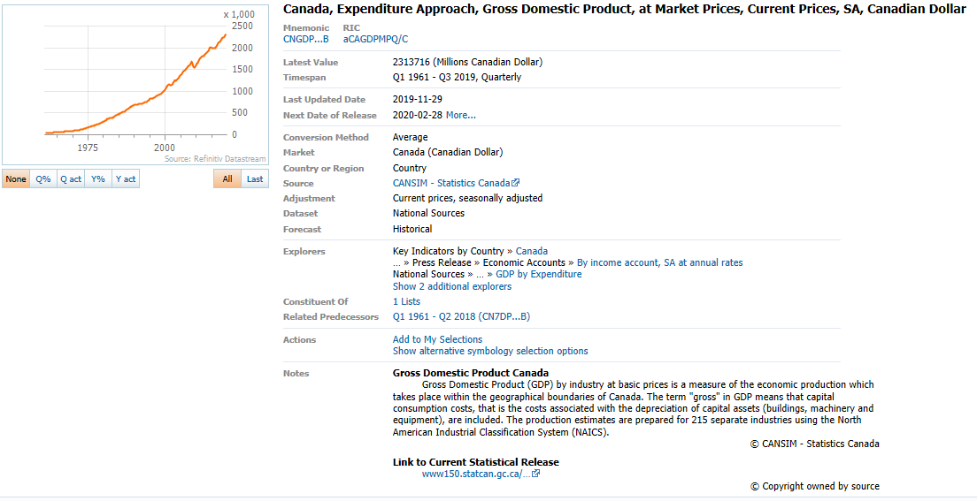
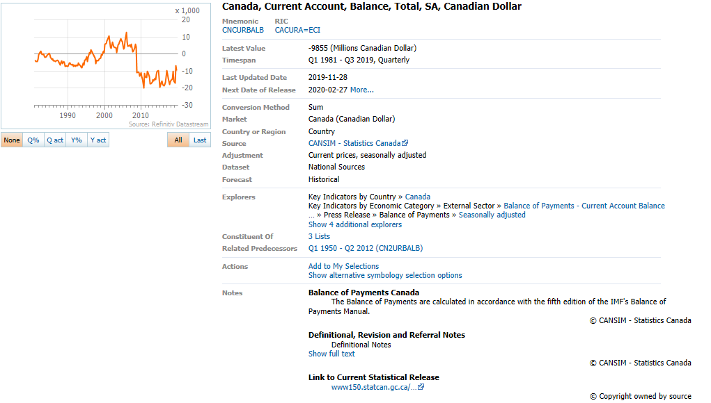

 |  |  |  | CNV55365B,CNCURBALB

Current_Account
Name | CN BOP: CURRENT ACCOUNT BALANCE CURA
Code | CNCURBALB
Q1 1981 | -3685
Q2 1981 | -4256 |  | 15.495251018
Q3 1981 | -4353 |  | 2.2791353383
Q4 1981 | -3104 |  | -28.692855502
Q1 1982 | -427 | -88.412483039 | -86.243556701
Q2 1982 | 376 | -108.83458647 | -188.05620609
Q3 1982 | 1598 | -136.71031473 | 325
Q4 1982 | 337 | -110.85695876 | -78.911138924
Q1 1983 | -468 | 9.6018735363 | -238.87240356
Q2 1983 | 92 | -75.531914894 | -119.65811966
Q3 1983 | -1301 | -181.41426783 | -1514.1304348
Q4 1983 | -1854 | -650.14836795 | 42.505764796
Q1 1984 | -1410 | 201.28205128 | -23.948220065
Q2 1984 | -804 | -973.91304348 | -42.978723404
Q3 1984 | -400 | -69.254419677 | -50.248756219
Q4 1984 | 503 | -127.13052859 | -225.75
Q1 1985 | -488 | -65.390070922 | -197.01789264
Q2 1985 | -1981 | 146.39303483 | 305.94262295
Q3 1985 | -3007 | 651.75 | 51.79202423
Q4 1985 | -2819 | -660.43737575 | -6.2520784835
Q1 1986 | -4137 | 747.74590164 | 46.754168145
Q2 1986 | -3844 | 94.043412418 | -7.0824268794
Q3 1986 | -4301 | 43.032923179 | 11.888657648
Q4 1986 | -3833 | 35.970202199 | -10.881190421
Q1 1987 | -3511 | -15.131737974 | -8.4007304983
Q2 1987 | -4025 | 4.7086368366 | 14.639703788
Q3 1987 | -4602 | 6.9983724715 | 14.335403727
Q4 1987 | -6370 | 66.188364206 | 38.418079096
Q1 1988 | -4804 | 36.827114782 | -24.583987441
Q2 1988 | -4145 | 2.9813664596 | -13.717735221
Q3 1988 | -5768 | 25.336810083 | 39.155609168
Q4 1988 | -4469 | -29.843014129 | -22.520804438
Q1 1989 | -5214 | 8.5345545379 | 16.670396062
Q2 1989 | -7351 | 77.346200241 | 40.985807442
Q3 1989 | -6724 | 16.574202497 | -8.5294517753
Q4 1989 | -7278 | 62.855224883 | 8.239143367
Q1 1990 | -7402 | 41.96394323 | 1.7037647705
Q2 1990 | -5404 | -26.486192355 | -26.992704674
Q3 1990 | -5093 | -24.256395003 | -5.754996299
Q4 1990 | -5972 | -17.944490245 | 17.258982918
Q1 1991 | -6444 | -12.942447987 | 7.9035498995
Q2 1991 | -6067 | 12.268689859 | -5.8504034761
Q3 1991 | -7136 | 40.113881799 | 17.619910994
Q4 1991 | -6525 | 9.2598794374 | -8.5622197309
Q1 1992 | -7265 | 12.74053383 | 11.340996169
Q2 1992 | -6608 | 8.9170924674 | -9.0433585685
Q3 1992 | -6901 | -3.293161435 | 4.4340193705
Q4 1992 | -5142 | -21.195402299 | -25.489059557
Q1 1993 | -6062 | -16.558843772 | 17.891870867
Q2 1993 | -6832 | 3.3898305085 | 12.702078522
Q3 1993 | -7758 | 12.418490074 | 13.553864169
Q4 1993 | -8012 | 55.814858032 | 3.274039701
Q1 1994 | -5351 | -11.728802375 | -33.212680979
Q2 1994 | -6395 | -6.3963700234 | 19.510371893
Q3 1994 | -3571 | -53.970095385 | -44.159499609
Q4 1994 | -3499 | -56.328007988 | -2.016241949
Q1 1995 | -1706 | -68.118108765 | -51.243212346
Q2 1995 | -4350 | -31.978107897 | 154.98241501
Q3 1995 | -1834 | -48.64183702 | -57.83908046
Q4 1995 | 1046 | -129.8942555 | -157.03380589
Q1 1996 | 22 | -101.28956624 | -97.896749522
Q2 1996 | 2565 | -158.96551724 | 11559.090909
Q3 1996 | 1012 | -155.17993457 | -60.545808967
Q4 1996 | -28 | -102.67686424 | -102.76679842
Q1 1997 | -727 | -3404.5454545 | 2496.4285714
Q2 1997 | -2314 | -190.21442495 | 218.29436039
Q3 1997 | -5584 | -651.77865613 | 141.31374244
Q4 1997 | -3504 | 12414.285714 | -37.249283668
Q1 1998 | -3901 | 436.58872077 | 11.329908676
Q2 1998 | -3743 | 61.754537597 | -4.0502435273
Q3 1998 | -2699 | -51.665472779 | -27.892065188
Q4 1998 | -2245 | -35.930365297 | -16.821044831
Q1 1999 | -358 | -90.822865932 | -84.053452116
Q2 1999 | -627 | -83.248730964 | 75.139664804
Q3 1999 | 1849 | -168.50685439 | -394.89633174
Q4 1999 | 937 | -141.73719376 | -49.323958897
Q1 2000 | 5582 | -1659.2178771 | 495.73105656
Q2 2000 | 6171 | -1084.2105263 | 10.551773558
Q3 2000 | 7720 | 317.5229854 | 25.101280181
Q4 2000 | 8735 | 832.23052295 | 13.147668394
Q1 2001 | 10680 | 91.329272662 | 22.266742988
Q2 2001 | 7332 | 18.813806514 | -31.348314607
Q3 2001 | 4100 | -46.89119171 | -44.080741953
Q4 2001 | 3213 | -63.216943331 | -21.634146341
Q1 2002 | 7087 | -33.642322097 | 120.57267351
Q2 2002 | 5525 | -24.645390071 | -22.040355581
Q3 2002 | 4226 | 3.0731707317 | -23.511312217
Q4 2002 | 3876 | 20.634920635 | -8.2820634169
Q1 2003 | 3645 | -48.567800198 | -5.959752322
Q2 2003 | 947 | -82.859728507 | -74.01920439
Q3 2003 | 5219 | 23.497397066 | 451.10876452
Q4 2003 | 5636 | 45.407636739 | 7.9900364054
Q1 2004 | 6825 | 87.242798354 | 21.096522356
Q2 2004 | 9024 | 852.90390707 | 32.21978022
Q3 2004 | 7909 | 51.542441081 | -12.355939716
Q4 2004 | 7566 | 34.244144784 | -4.3368314578
Q1 2005 | 3116 | -54.344322344 | -58.815754692
Q2 2005 | 3880 | -57.003546099 | 24.518613607
Q3 2005 | 7913 | 0.050575293969 | 103.94329897
Q4 2005 | 12492 | 65.107057891 | 57.866801466
Q1 2006 | 6827 | 119.09499358 | -45.349023375
Q2 2006 | 4529 | 16.726804124 | -33.660465798
Q3 2006 | 4934 | -37.646910148 | 8.9423713844
Q4 2006 | 5335 | -57.292667307 | 8.1272800973
Q1 2007 | 3970 | -41.848542552 | -25.585754452
Q2 2007 | 5906 | 30.404062707 | 48.765743073
Q3 2007 | 1222 | -75.233076611 | -79.309177108
Q4 2007 | 1891 | -64.554826617 | 54.746317512
Q1 2008 | 3691 | -7.0277078086 | 95.187731359
Q2 2008 | 5570 | -5.6891296986 | 50.907613113
Q3 2008 | 4074 | 233.38788871 | -26.858168761
Q4 2008 | -10895 | -676.15018509 | -367.42758959
Q1 2009 | -10665 | -388.94608507 | -2.1110601193
Q2 2009 | -10941 | -296.42728905 | 2.5879043601
Q3 2009 | -13019 | -419.56308297 | 18.992779453
Q4 2009 | -11090 | 1.7898118403 | -14.816806206
Q1 2010 | -13318 | 24.875761838 | 20.090171326
Q2 2010 | -14502 | 32.54729915 | 8.8902237573
Q3 2010 | -20035 | 53.890467778 | 38.153358157
Q4 2010 | -11496 | 3.6609558161 | -42.620414275
Q1 2011 | -13405 | 0.65325123892 | 16.605775922
Q2 2011 | -13715 | -5.4268376776 | 2.3125699366
Q3 2011 | -9923 | -50.47167457 | -27.648559971
Q4 2011 | -11068 | -3.7230340988 | 11.538849138
Q1 2012 | -13187 | -1.6262588586 | 19.145283701
Q2 2012 | -17328 | 26.343419614 | 31.40213847
Q3 2012 | -17288 | 74.221505593 | -0.23084025854
Q4 2012 | -16776 | 51.572099747 | -2.9615918556
Q1 2013 | -15119 | 14.650792447 | -9.8772055317
Q2 2013 | -15599 | -9.9780701754 | 3.174813149
Q3 2013 | -14062 | -18.660342434 | -9.8531957177
Q4 2013 | -14979 | -10.711731044 | 6.521120751
Q1 2014 | -11805 | -21.919439116 | -21.189665532
Q2 2014 | -10216 | -34.508622348 | -13.460398136
Q3 2014 | -9549 | -32.09358555 | -6.5289741582
Q4 2014 | -14709 | -1.8025235329 | 54.037071945
Q1 2015 | -19319 | 63.650995341 | 31.341355633
Q2 2015 | -16654 | 63.018794049 | -13.794709871
Q3 2015 | -15683 | 64.237092889 | -5.8304311277
Q4 2015 | -17913 | 21.782582093 | 14.219218262
Q1 2016 | -18642 | -3.5043221699 | 4.069670072
Q2 2016 | -17807 | 6.9232616789 | -4.4791331402
Q3 2016 | -16411 | 4.641969011 | -7.8396136351
Q4 2016 | -9693 | -45.888460894 | -40.935957589
Q1 2017 | -11625 | -37.640811072 | 19.931909626
Q2 2017 | -14277 | -19.823664851 | 22.812903226
Q3 2017 | -17975 | 9.5301931631 | 25.901800098
Q4 2017 | -16316 | 68.327659135 | -9.2294853964
Q1 2018 | -15344 | 31.991397849 | -5.9573424859
Q2 2018 | -14462 | 1.2957904322 | -5.7481751825
Q3 2018 | -9949 | -44.650904033 | -31.20591896
Q4 2018 | -15744 | -3.505761216 | 58.247060006
Q1 2019 | -17344 | 13.034410845 | 10.162601626
Q2 2019 | -8423 | -41.75770986 | -51.435654982
Q3 2019 | -10864 | 9.1969042115 | 28.980173335
Q4 2019 | -8757 | -44.378810976 | -19.394329897
Q1 2020 | NA | #VALUE! | #VALUE!
Q2 2020 | NA | #VALUE! | #VALUE!

 |  |  | 11559.090909

